Sheet1
temp(℃) | injury
4 | 0.5
0 | 8.122
-4 | 12.3703 | sigmoid함수 중에서 gompertz함수 식을 구하고 그리는 패키지함수는 없나요?.. 시그마플롯에서 할 수 있는 방법말고 R로도 할 수 있는 방법을 찾고싶습니다..
-8 | 94.696
-12 | 99.3753
-84 | 100
4 | 0.12
0 | 7.599
-4 | 11.998
-8 | 93.336
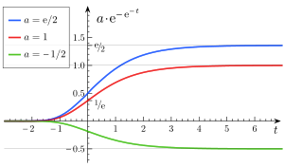
-12 | 98.789
-84 | 100
4 | 0.12
0 | 10.255
-4 | 12.899
-8 | 93.366
-12 | 98.266
-84 | 100

